解析
仓储数据分析
【任务要求】
（1）库存总破损率为（ ）%。该店铺商品的主要破损原因是（ ），占比（ ）%。（四舍五入，保留两位小数） （2）假设结存数量超出库存标准量的值大于库存标准量的50%即为积压严重，结存数量小于库存标准量20%即为急需补货请对比库存标准量，说明哪些商品急需补货？哪些商品积压严重？针对积压严重的商品有什么建议？

【知识要点】
1、先通过公式：结存数量=期初数量+入库数量-出库数量，计算得出各商品的结存数量， 2、根据公式：破损率=破损数量/总库存数量，计算得出所有商品的总破损率。 3、IF函数的使用

【重要技能点】
1、公式的使用： 结存数量=期初数量+入库数量-出库数量，计算得出各商品的结存数量， 破损率=破损数量/总库存数量，计算得出所有商品的总破损率。 2、IF函数的使用

【关键操作步骤】
第一步：表格的整理
一、数据的下载

根据公式计算出结存数据：
结存数量=期初数量+入库数量-出库数量

第二步：整理数据，并分析
（1）库存总破损率为（ ）%。（四舍五入，保留两位小数）
步骤一：
新建表格1：根据求和的公式计算出：库存总量、破损总数 根据公式：破损率=破损数量/总库存数量，计算得出所有商品的总破损率

 | （四舍五入，保留两位小数）

步骤二：
新建表格2：分析店铺商品主要破损的原因，做出簇状图。分析该店铺商品的主要破损原因是（ ），占比（ ）% （四舍五入，保留两位小数）

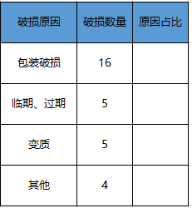
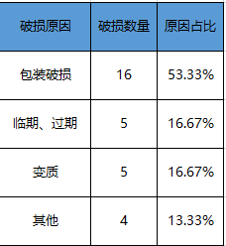
 |  |  | 为了更好的分析破损原因占比， 做成簇状图

 | 总破损数为：30

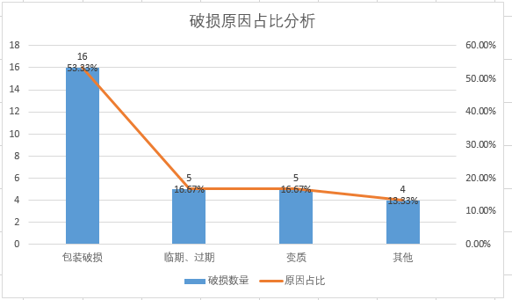

因此：
（1）库存总破损率为（ 5,78）%。该店铺商品的主要破损原因是（ 包装破损 ），占比（ 53.33 ）%。（四舍五入，保留两位小数） |  |  |  | （1）库存总破损率为（ ）%。该店铺商品的主要破损原因是（ ），占比（ ）%。（四舍五入，保留两位小数） （2）假设结存数量超出库存标准量的值大于库存标准量的50%即为积压严重，结存数量小于库存标准量20%即为急需补货请对比库存标准量，说明哪些商品急需补货？哪些商品积压严重？针对积压严重的商品有什么建议？ | （1）库存总破损率为（ ）%。该店铺商品的主要破损原因是（ ），占比（ ）%。（四舍五入，保留两位小数） （2）假设结存数量超出库存标准量的值大于库存标准量的50%即为积压严重，结存数量小于库存标准量20%即为急需补货请对比库存标准量，说明哪些商品急需补货？哪些商品积压严重？针对积压严重的商品有什么建议？ | （1）库存总破损率为（ ）%。该店铺商品的主要破损原因是（ ），占比（ ）%。（四舍五入，保留两位小数） （2）假设结存数量超出库存标准量的值大于库存标准量的50%即为积压严重，结存数量小于库存标准量20%即为急需补货请对比库存标准量，说明哪些商品急需补货？哪些商品积压严重？针对积压严重的商品有什么建议？ | （1）库存总破损率为（ ）%。该店铺商品的主要破损原因是（ ），占比（ ）%。（四舍五入，保留两位小数） （2）假设结存数量超出库存标准量的值大于库存标准量的50%即为积压严重，结存数量小于库存标准量20%即为急需补货请对比库存标准量，说明哪些商品急需补货？哪些商品积压严重？针对积压严重的商品有什么建议？ | （1）库存总破损率为（ ）%。该店铺商品的主要破损原因是（ ），占比（ ）%。（四舍五入，保留两位小数） （2）假设结存数量超出库存标准量的值大于库存标准量的50%即为积压严重，结存数量小于库存标准量20%即为急需补货请对比库存标准量，说明哪些商品急需补货？哪些商品积压严重？针对积压严重的商品有什么建议？ | （1）库存总破损率为（ ）%。该店铺商品的主要破损原因是（ ），占比（ ）%。（四舍五入，保留两位小数） （2）假设结存数量超出库存标准量的值大于库存标准量的50%即为积压严重，结存数量小于库存标准量20%即为急需补货请对比库存标准量，说明哪些商品急需补货？哪些商品积压严重？针对积压严重的商品有什么建议？ | （1）库存总破损率为（ ）%。该店铺商品的主要破损原因是（ ），占比（ ）%。（四舍五入，保留两位小数） （2）假设结存数量超出库存标准量的值大于库存标准量的50%即为积压严重，结存数量小于库存标准量20%即为急需补货请对比库存标准量，说明哪些商品急需补货？哪些商品积压严重？针对积压严重的商品有什么建议？ | （1）库存总破损率为（ ）%。该店铺商品的主要破损原因是（ ），占比（ ）%。（四舍五入，保留两位小数） （2）假设结存数量超出库存标准量的值大于库存标准量的50%即为积压严重，结存数量小于库存标准量20%即为急需补货请对比库存标准量，说明哪些商品急需补货？哪些商品积压严重？针对积压严重的商品有什么建议？ | （1）库存总破损率为（ ）%。该店铺商品的主要破损原因是（ ），占比（ ）%。（四舍五入，保留两位小数） （2）假设结存数量超出库存标准量的值大于库存标准量的50%即为积压严重，结存数量小于库存标准量20%即为急需补货请对比库存标准量，说明哪些商品急需补货？哪些商品积压严重？针对积压严重的商品有什么建议？ | （1）库存总破损率为（ ）%。该店铺商品的主要破损原因是（ ），占比（ ）%。（四舍五入，保留两位小数） （2）假设结存数量超出库存标准量的值大于库存标准量的50%即为积压严重，结存数量小于库存标准量20%即为急需补货请对比库存标准量，说明哪些商品急需补货？哪些商品积压严重？针对积压严重的商品有什么建议？ | （1）库存总破损率为（ ）%。该店铺商品的主要破损原因是（ ），占比（ ）%。（四舍五入，保留两位小数） （2）假设结存数量超出库存标准量的值大于库存标准量的50%即为积压严重，结存数量小于库存标准量20%即为急需补货请对比库存标准量，说明哪些商品急需补货？哪些商品积压严重？针对积压严重的商品有什么建议？ | （1）库存总破损率为（ ）%。该店铺商品的主要破损原因是（ ），占比（ ）%。（四舍五入，保留两位小数） （2）假设结存数量超出库存标准量的值大于库存标准量的50%即为积压严重，结存数量小于库存标准量20%即为急需补货请对比库存标准量，说明哪些商品急需补货？哪些商品积压严重？针对积压严重的商品有什么建议？ | （1）库存总破损率为（ ）%。该店铺商品的主要破损原因是（ ），占比（ ）%。（四舍五入，保留两位小数） （2）假设结存数量超出库存标准量的值大于库存标准量的50%即为积压严重，结存数量小于库存标准量20%即为急需补货请对比库存标准量，说明哪些商品急需补货？哪些商品积压严重？针对积压严重的商品有什么建议？ | （1）库存总破损率为（ ）%。该店铺商品的主要破损原因是（ ），占比（ ）%。（四舍五入，保留两位小数） （2）假设结存数量超出库存标准量的值大于库存标准量的50%即为积压严重，结存数量小于库存标准量20%即为急需补货请对比库存标准量，说明哪些商品急需补货？哪些商品积压严重？针对积压严重的商品有什么建议？ | （1）库存总破损率为（ ）%。该店铺商品的主要破损原因是（ ），占比（ ）%。（四舍五入，保留两位小数） （2）假设结存数量超出库存标准量的值大于库存标准量的50%即为积压严重，结存数量小于库存标准量20%即为急需补货请对比库存标准量，说明哪些商品急需补货？哪些商品积压严重？针对积压严重的商品有什么建议？ | （1）库存总破损率为（ ）%。该店铺商品的主要破损原因是（ ），占比（ ）%。（四舍五入，保留两位小数） （2）假设结存数量超出库存标准量的值大于库存标准量的50%即为积压严重，结存数量小于库存标准量20%即为急需补货请对比库存标准量，说明哪些商品急需补货？哪些商品积压严重？针对积压严重的商品有什么建议？ | （1）库存总破损率为（ ）%。该店铺商品的主要破损原因是（ ），占比（ ）%。（四舍五入，保留两位小数） （2）假设结存数量超出库存标准量的值大于库存标准量的50%即为积压严重，结存数量小于库存标准量20%即为急需补货请对比库存标准量，说明哪些商品急需补货？哪些商品积压严重？针对积压严重的商品有什么建议？ | （1）库存总破损率为（ ）%。该店铺商品的主要破损原因是（ ），占比（ ）%。（四舍五入，保留两位小数） （2）假设结存数量超出库存标准量的值大于库存标准量的50%即为积压严重，结存数量小于库存标准量20%即为急需补货请对比库存标准量，说明哪些商品急需补货？哪些商品积压严重？针对积压严重的商品有什么建议？ | （1）库存总破损率为（ ）%。该店铺商品的主要破损原因是（ ），占比（ ）%。（四舍五入，保留两位小数） （2）假设结存数量超出库存标准量的值大于库存标准量的50%即为积压严重，结存数量小于库存标准量20%即为急需补货请对比库存标准量，说明哪些商品急需补货？哪些商品积压严重？针对积压严重的商品有什么建议？ | （1）库存总破损率为（ ）%。该店铺商品的主要破损原因是（ ），占比（ ）%。（四舍五入，保留两位小数） （2）假设结存数量超出库存标准量的值大于库存标准量的50%即为积压严重，结存数量小于库存标准量20%即为急需补货请对比库存标准量，说明哪些商品急需补货？哪些商品积压严重？针对积压严重的商品有什么建议？ | （1）库存总破损率为（ ）%。该店铺商品的主要破损原因是（ ），占比（ ）%。（四舍五入，保留两位小数） （2）假设结存数量超出库存标准量的值大于库存标准量的50%即为积压严重，结存数量小于库存标准量20%即为急需补货请对比库存标准量，说明哪些商品急需补货？哪些商品积压严重？针对积压严重的商品有什么建议？ | （1）库存总破损率为（ ）%。该店铺商品的主要破损原因是（ ），占比（ ）%。（四舍五入，保留两位小数） （2）假设结存数量超出库存标准量的值大于库存标准量的50%即为积压严重，结存数量小于库存标准量20%即为急需补货请对比库存标准量，说明哪些商品急需补货？哪些商品积压严重？针对积压严重的商品有什么建议？ | （1）库存总破损率为（ ）%。该店铺商品的主要破损原因是（ ），占比（ ）%。（四舍五入，保留两位小数） （2）假设结存数量超出库存标准量的值大于库存标准量的50%即为积压严重，结存数量小于库存标准量20%即为急需补货请对比库存标准量，说明哪些商品急需补货？哪些商品积压严重？针对积压严重的商品有什么建议？ | （1）库存总破损率为（ ）%。该店铺商品的主要破损原因是（ ），占比（ ）%。（四舍五入，保留两位小数） （2）假设结存数量超出库存标准量的值大于库存标准量的50%即为积压严重，结存数量小于库存标准量20%即为急需补货请对比库存标准量，说明哪些商品急需补货？哪些商品积压严重？针对积压严重的商品有什么建议？ | （1）库存总破损率为（ ）%。该店铺商品的主要破损原因是（ ），占比（ ）%。（四舍五入，保留两位小数） （2）假设结存数量超出库存标准量的值大于库存标准量的50%即为积压严重，结存数量小于库存标准量20%即为急需补货请对比库存标准量，说明哪些商品急需补货？哪些商品积压严重？针对积压严重的商品有什么建议？ | （1）库存总破损率为（ ）%。该店铺商品的主要破损原因是（ ），占比（ ）%。（四舍五入，保留两位小数） （2）假设结存数量超出库存标准量的值大于库存标准量的50%即为积压严重，结存数量小于库存标准量20%即为急需补货请对比库存标准量，说明哪些商品急需补货？哪些商品积压严重？针对积压严重的商品有什么建议？ | （1）库存总破损率为（ ）%。该店铺商品的主要破损原因是（ ），占比（ ）%。（四舍五入，保留两位小数） （2）假设结存数量超出库存标准量的值大于库存标准量的50%即为积压严重，结存数量小于库存标准量20%即为急需补货请对比库存标准量，说明哪些商品急需补货？哪些商品积压严重？针对积压严重的商品有什么建议？ | （1）库存总破损率为（ ）%。该店铺商品的主要破损原因是（ ），占比（ ）%。（四舍五入，保留两位小数） （2）假设结存数量超出库存标准量的值大于库存标准量的50%即为积压严重，结存数量小于库存标准量20%即为急需补货请对比库存标准量，说明哪些商品急需补货？哪些商品积压严重？针对积压严重的商品有什么建议？ | （1）库存总破损率为（ ）%。该店铺商品的主要破损原因是（ ），占比（ ）%。（四舍五入，保留两位小数） （2）假设结存数量超出库存标准量的值大于库存标准量的50%即为积压严重，结存数量小于库存标准量20%即为急需补货请对比库存标准量，说明哪些商品急需补货？哪些商品积压严重？针对积压严重的商品有什么建议？ | （1）库存总破损率为（ ）%。该店铺商品的主要破损原因是（ ），占比（ ）%。（四舍五入，保留两位小数） （2）假设结存数量超出库存标准量的值大于库存标准量的50%即为积压严重，结存数量小于库存标准量20%即为急需补货请对比库存标准量，说明哪些商品急需补货？哪些商品积压严重？针对积压严重的商品有什么建议？
2）假设结存数量超出库存标准量的值大于库存标准量的50%即为积压严重，结存数量小于库存标准量20%即为急需补货请对比库存标准量， 说明哪些商品急需补货？哪些商品积压严重？针对积压严重的商品有什么建议？

【关键操作步骤】
第一步：新建表格内容包含：商品名称、结存数量、库存标准量
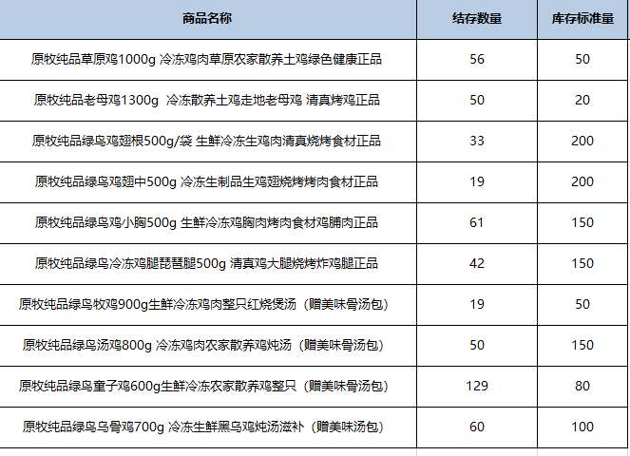

 |  | 因为在本题当中出现了差值百分比， 因此我们要一栏：差值比 差值比的计算公式：（结存数量-库存标准）/库存标准

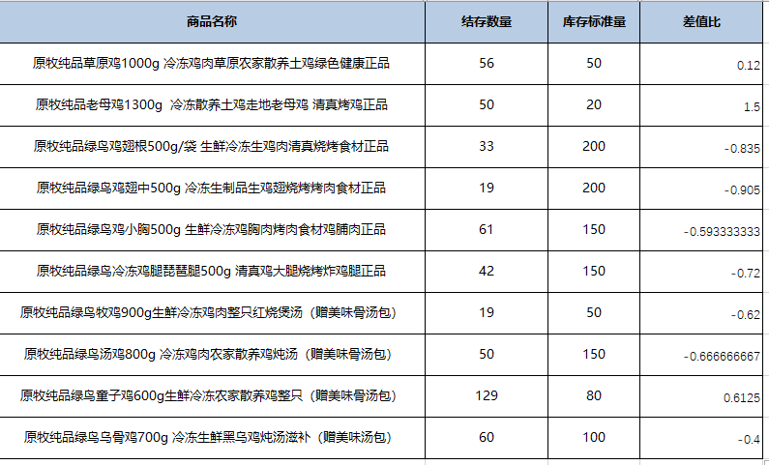
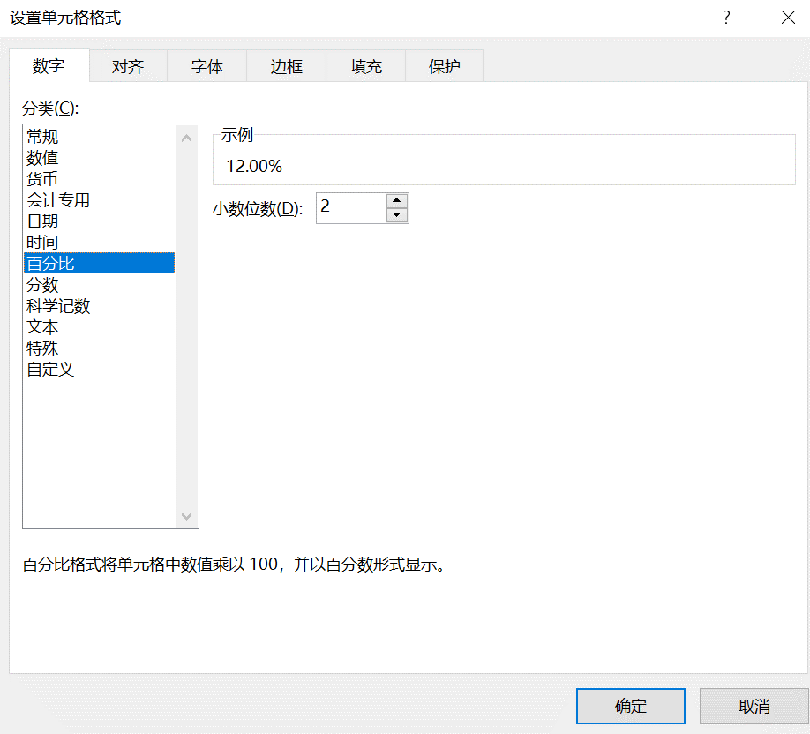

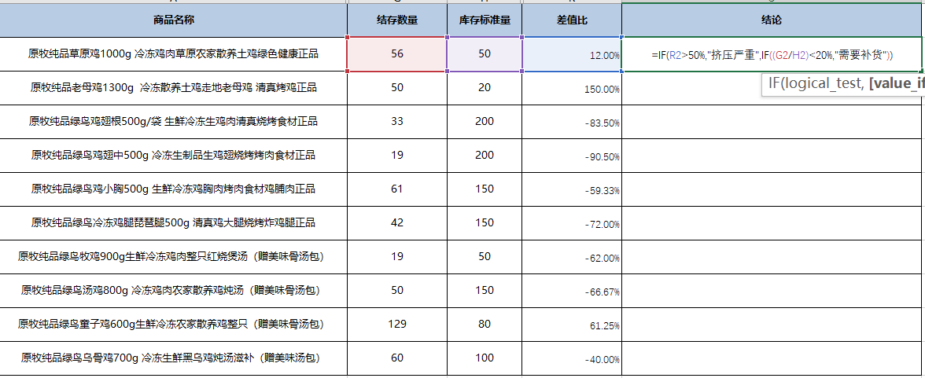
第二步：计算完差值比后，添加一栏，“结论” 使用IF函数，得出结论
 |  |  | IF函数是一个逻辑判断函数，它通常用于判断某条件是否成立，如果是则执行对应的语句，否则执行其他操作。它的语法结构为=IF(条件，条件成立时的值，条件不成立时的值)。本题当中有两个条件： 1：结存数量超出库存标准量的值大于库存标准量的50%即为积压严重 2：结存数量小于库存标准量20%即为急需补货

使用IF函数满足题中的两个要求

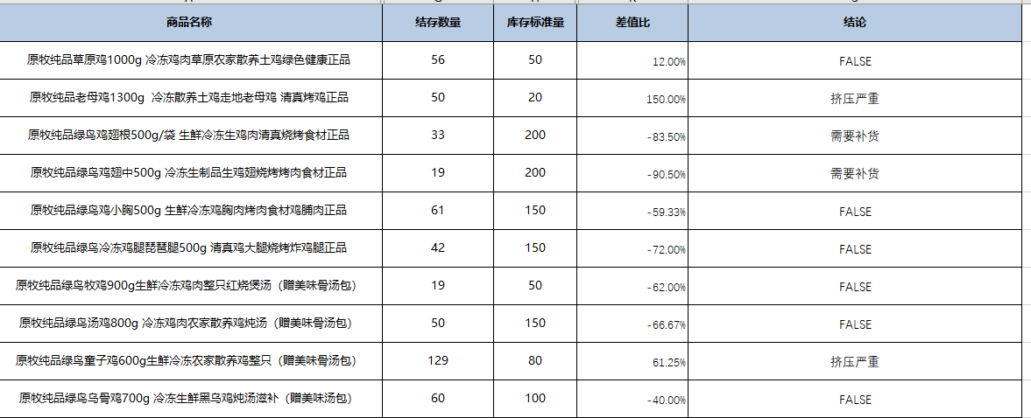

因此得出结论：
急需补货的商品： 1、原牧纯品绿鸟鸡翅根500g/袋 生鲜冷冻生鸡肉清真烧烤食材正品 2、原牧纯品绿鸟鸡翅中500g 冷冻生制品生鸡翅烧烤烤肉食材正品挤压严重的商品： 1、原牧纯品老母鸡1300g 冷冻散养土鸡走地老母鸡 清真烤鸡正品 2、原牧纯品绿鸟童子鸡600g生鲜冷冻农家散养鸡整只（赠美味骨汤包） 由于冷冻商品，储存成本较高，可以采用促销的方式减少库存，增加销量

